【記入見本】①事業者情報
■ 出品企業紹介 |  |  |  |  |  | 提案日R3年2月25日
出品企業名 |  | ○○村ねこつぐらの会
年間売上高 |  | 令和○○年度 ○○○百万円 |  |  | 従業員数 | ○名（令和○年度）
代表者氏名 |  | 理事長 ○○○○ |  |  | 創業 | 平成○○年
企業の特徴 ・ 得意とする分野 |  | ねこつぐらの会の会員がで心をこめてひとつひとつ編み上げた逸品です。丸い形、円筒形等さまざまで見ていても楽しくなります。 |  |  | 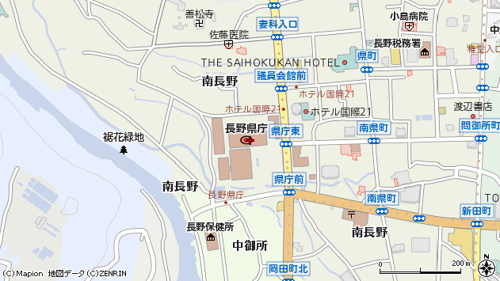 地図 （会社の所在地が分かる地図を添付）

ホームページ |  | http://www_______________
会社所在地 | 〒 | 000-0000 | 長野県下伊那郡○○村○○ 000-0 |  |  | 休業日 | 土日祝日
工場所在地 | 〒 | 000-0000 | 長野県下伊那郡○○村○○ 000-0
会社所在地の エリアコード |  |  | 10 | 会社所在地の 市町村コード |  | 563
担当者 |  | ○○ ○○ |  | E - m aｉl | nekotuguranokai@nagano.ne.jp
T E L |  | 0260-00-0000 |  | F A X | 0260-00-0000
銀行口座 |  | ○○銀行○○支店 普通1234
首都圏総合発信拠点の販売戦略に合わせた商品開発、デザイン等が可能か
■ 品質管理情報
商品検査の有無 |  | 無 有→具体的に | 形状の検査
安全管理への取組 |  | 製造工程の管理 | 日常点検と清掃
 |  | 従業員の管理 | 健康診断
 |  | 施設設備と管理 | 設備の日常点検と記録
危 機 管 理 体 制 |  | 担当者連絡先 | 担当者 | ○○ ○○ | 連絡先 | 090-0000-0000
 |  | 記 録 | 納品管理 |  | PL保険（必須）
■ 製造工程（農林水産品の場合は生産工程等）アピールポイント
原料生産 ⇒ 乾燥 ⇒ 消毒 ⇒ 作製 ⇒ 出荷

■ 出荷場所情報
商品の出荷場所をご記入ください
出荷場所名（本社の場合は、本社名） |  |  | ○○村ねこつぐらの会
郵便番号（出荷場所） |  |  | 000-0000
住所（出荷場所） |  |  | 長野県下伊那郡○○村○○ 000-0
電話番号（出荷場所） |  |  | 0260-00-0000
ＦＡＸ番号（出荷場所） |  |  | 0260-00-0001
担当部署 |  |  | ○○部
担当者名 |  |  | ○○ ○○
メールアドレス |  |  | nekotuguranokai@nagano.ne.jp

事業者コード
ASPコード

①商品提案シート
NAGANOマルシェセレクト用(ネット販売) 商品提案シート(非食品)

■ 商品特性と取引条件 |  |  |  |  | 提案日 年 月 日 |  |  |  |  |  | 出品事業者名
販売名称
大分類 |  |  |  |  |  | 大分類コード |  | 16 |  | JANコード
中分類 |  |  |  |  |  | 中分類コード |  | 1601 |  | 希望小売価格 （税抜）

小分類 |  |  |  |  |  | 小分類コード |  | 160101 |  | 卸価格 （税抜）
セット内容 |  | 商品名 |  |  |  |  |  | サイズ(cm) |  |  | 個数 | 取扱上の注意 |  |  |  | JANコード
 |  |  |  |  |  |  |  | 縦 | 横 | 高さ

×
×
×
配送サイズ・重量 （梱包済） |  | 縦(㌢) |  | 横(㌢) |  | 高さ(㌢） |  | 重量（kg） |  | 発送までのリードタイム

受注生産について |  | 選択してください |  |  |  |  |  |  |  | 配送可能地域 |  |  | 選択してください
ターゲット層 （性別・年齢層等）

■取扱上の注意がある場合はご記載ください。

■単品販売で、色・サイズ違いの販売が可能な場合（同価格に限る）、下記にご記載ください。
サイズ |  | カラー |  |  | JANコード |  |  |  | サイズ |  |  | カラー |  |  | JANコード

商品コンセプト （全角100文字～ 500文字まで） ※商品の機能性など 消費者へのＰＲポイントをご記載ください。 |  |  | 該当するコンセプトに☑をしてください（複数可）
 |  |  |  |  |  |  |  |  |  |  |  |  |  |  |  |  |  | 【ストーリー性】商品が生まれた背景や、古くから愛用されてきた歴史、地域の風土と合致している点など、ストーリーに裏打ちされた商品を強く打ち出せるポイントを記載してください。 【地域の特色】地域資源を活用した商品や地域の方言が商品名になっているものなど、その地域ならではの特色として、同種の商品と差別化できる要素を記載してください。 【地域の課題解決】地域の新たな名産品として造成した商品や、高齢者・女性の働く場を生み出すために地域をあげて産業化を図った商品など、商品の認知度や売上が向上することで地域の課題解決につながることを記載してください。 【ｵﾘｼﾞﾅﾘﾃｨ】他では真似のできない技術で造成された商品や既存の商品にアレンジを加え付加価値を高めた商品など、その商品にしかないオリジナリティを記載してください。 【その他】上記の他、信州の魅力向上につながるような商品コンセプトを自由に記載してください。

品評会等での受賞歴
キャッチコピー

■ アレルギー物質について
商品にアレルギー物質が含まれる場合は、対象物質に☑をしてください。
表示義務

■ 認定・認証について
許可・認定機関の許認可（商品・工場等） 該当するものに☑をしてください

■ 発注書の受信方法について
発注書の受信方法についてご要望のある場合は☑をしてください

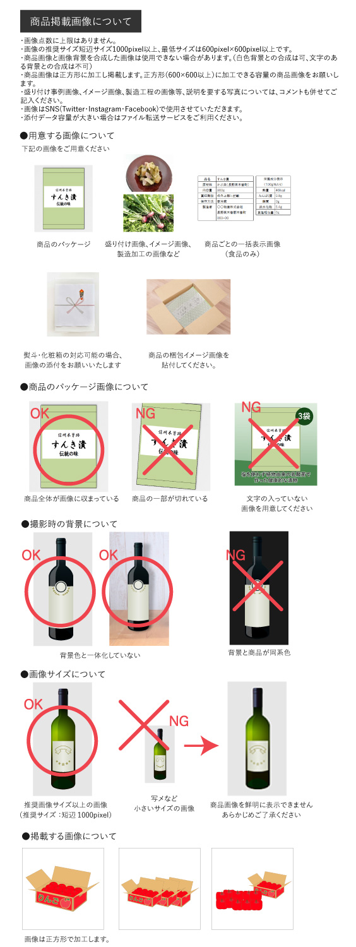
■ ネット掲載用商品画像
ネット掲載用画像を貼付してください。右側にあります「商品掲載画像について」をご確認ください。
＊推奨サイズ：短辺が1000pixel以上（最低でも、600pixel×600pixel以上）

■ 梱包画像
商品の梱包画像を貼付してください。

■ 熨斗・化粧箱 |  |  |  |  |  |  |  |  | ■ 熨斗・化粧箱画像
熨斗・化粧箱の対応可否を選択してください。 |  |  |  |  |  |  |  |  | 熨斗・化粧箱対応可の場合、画像を貼付してください。
≪熨斗対応(無料の場合のみ)≫
※名入れのご対応をお願いする場合がございます。
【御祝・御礼・御見舞・御中元・御歳暮・無地】 上記６種全て対応可能の場合のみ「対応可」を選択してください。

選択してください

≪化粧箱対応(無料の場合のみ)≫
選択してください

※熨斗テンプレート（PDFファイル）をお送りする事も可能です。その際は、出品事業者様でプリントしてご利用下さい。 ご希望の方は☑をしてください。 その際は、出品事業者様で

アットランド記入欄 ※記入しないでください
商品 コード |  |  | 商品名
商品カテゴリー
リードタイム | 配送サイズ | 配送温度帯 |  | 保存温度帯 |  | 税率 | 沖縄送料(税別） |  | 販売価格(税込） |  | 公開期限 |  | 地域カテゴリー
選択してください |  | / |  | / |  |  |  |  |  |  | / |  | 数量制限 | / |  | 受注生産 | /
熨斗の種類 | 選択してください |  |  | 化粧箱の種類 |  | 選択してください

【記入見本】①商品提案シート
NAGANOマルシェセレクト用(ネット販売) 商品提案シート(非食品) 記入例

■ 商品特性と取引条件 |  |  |  |  | 提案日 3年 2月 25日 |  |  |  |  |  | 出品事業者名 |  | ○○村ねこつぐらの会
販売名称 |  | ねこつぐら
大分類 |  |  |  |  |  | 大分類コード |  |  |  | JANコード |  |  | 1234567890123
中分類 |  |  |  |  |  | 中分類コード |  | #VALUE! |  | 希望小売価格 （税抜） |  |  | ¥45,000

小分類 |  |  |  |  |  | 小分類コード |  | #VALUE! |  | 卸価格 （税抜） |  |  | ¥31,500
セット内容 |  | 商品名 |  |  |  |  |  | サイズ(cm) |  |  | 個数 | 取扱上の注意 |  |  |  | JANコード
 |  |  |  |  |  |  |  | 縦 | 横 | 高さ
 |  | ねこつぐら |  |  |  |  |  | 25 | 15 | 30 | 1 |  |  |  |  | 1234567890123
＊取扱上の注意
特記事項を選択された場合、
こちらにご記載ください。

×
×
×
配送サイズ・重量 （梱包済） |  | 縦(㌢) |  | 横(㌢) |  | 高さ(㌢） |  | 重量（kg） |  | 発送までのリードタイム |  |  |  | 一ケ月
 |  | 42.0 |  | 18.0 |  | 35.0 |  | 5.5
受注生産について |  | 受注生産品 |  |  |  |  |  |  |  | 配送可能地域 |  |  | 選択してください
ターゲット層 （性別・年齢層等） |  | 猫好きな40代以上の女性に

■取扱上の注意がある場合はご記載ください。
湿気の少ない場所で保管

■単品販売で、色・サイズ違いの販売が可能な場合（同価格に限る）、下記にご記載ください。
サイズ |  | カラー |  |  | JANコード |  |  |  | サイズ |  |  | カラー |  |  | JANコード

商品コンセプト （全角100文字～ 500文字まで） ※商品の機能性など 消費者へのＰＲポイントを ご記載ください。 |  |  | 該当するコンセプトに☑をしてください（複数可）

 |  |  | ねこつぐらは夏は涼しくて冬は暖かい、猫の快適な住まいです。 ねこつぐらのふるさと○○村では稲を刈り取った後に残った大量のわらを使い、 昔からそれを使った民芸品が作られてきました。 ねこつぐら１個を作るためには熟練の技を必要とし、 名人の手でひと編みずつしっかりと編み込んで作っています。 ねこつぐらは100%天然の稲わらで作られているため、保温性が高く通気性があります。 猫は狭いところや暖かい場所を好む本能を持っていることから、猫にとって心地よく暮らせる空間になっています。 最近のペットブームと相まって「ねこつぐら」の人気が高まっています。

品評会等での受賞歴 |  |  | なし
キャッチコピー |  |  | 稲わらの持つ温かみが実感できる猫のおうちです

■ アレルギー物質について
商品にアレルギー物質が含まれる場合は、対象物質に☑をしてください。
表示義務

■ 認定・認証について
許可・認定機関の許認可（商品・工場等） 該当するものに☑をしてください |  |  |  |  |  |  |  |  |  |  |  |  |  | 長野県指定伝統工芸品

■ 発注書の受信方法について
発注書の受信方法についてご要望のある場合は☑をしてください

■ ネット掲載用商品画像
ネット掲載用画像を貼付してください。右側にあります「商品掲載画像について」をご確認ください。
＊推奨サイズ：短辺が1000pixel以上（最低でも、600pixel×600pixel以上）
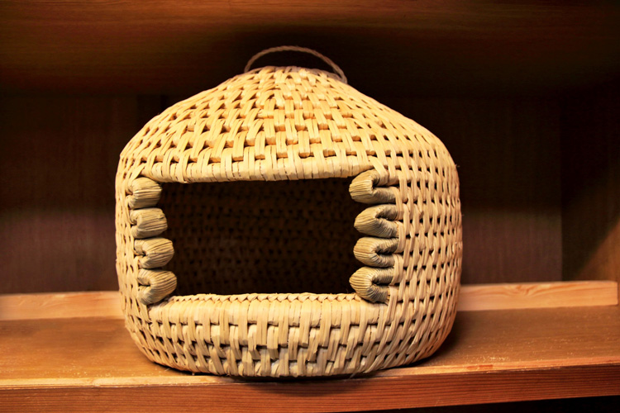 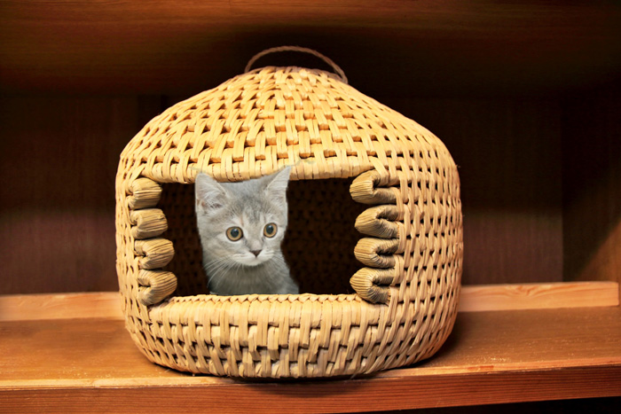

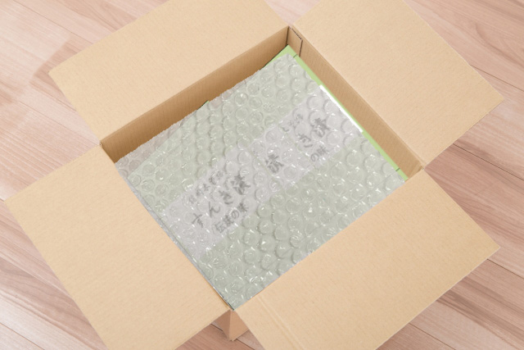
■ 梱包画像
商品の梱包画像を貼付してください。

■ 熨斗・化粧箱 |  |  |  |  |  |  |  |  | ■ 熨斗・化粧箱画像
熨斗・化粧箱の対応可否を選択してください。 |  |  |  |  |  |  |  |  | 熨斗・化粧箱対応可の場合、画像を貼付してください。
≪熨斗対応(無料の場合のみ)≫ |  |  |  |  |  |  |  |  | 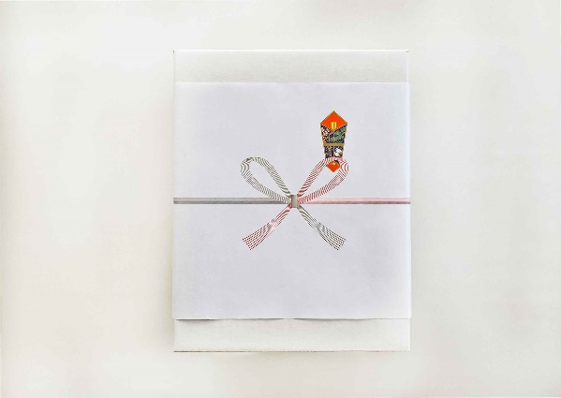
※名入れのご対応をお願いする場合がございます。
【御祝・御礼・御見舞・御中元・御歳暮・無地】 上記６種全て対応可能の場合のみ「対応可」を選択してください。

対応可

≪化粧箱対応(無料の場合のみ)≫
対応可

※熨斗テンプレート（PDFファイル）をお送りする事も可能です。その際は、出品事業者様でプリントしてご利用下さい。 ご希望の方は☑をしてください。 その際は、出品事業者様で

アットランド記入欄 ※記入しないでください
商品 コード |  |  | 商品名
商品カテゴリー
リードタイム | 配送サイズ | 配送温度帯 |  | 保存温度帯 |  | 税率 | 沖縄送料(税別） |  | 販売価格(税込） |  | 公開期限 |  | 地域カテゴリー
選択してください |  | / |  | / |  |  |  |  |  |  | / |  | 数量制限 | / |  | 受注生産 | 受注生産
熨斗の種類 | 対応可 |  |  | 化粧箱の種類 |  | 対応可

